Screens
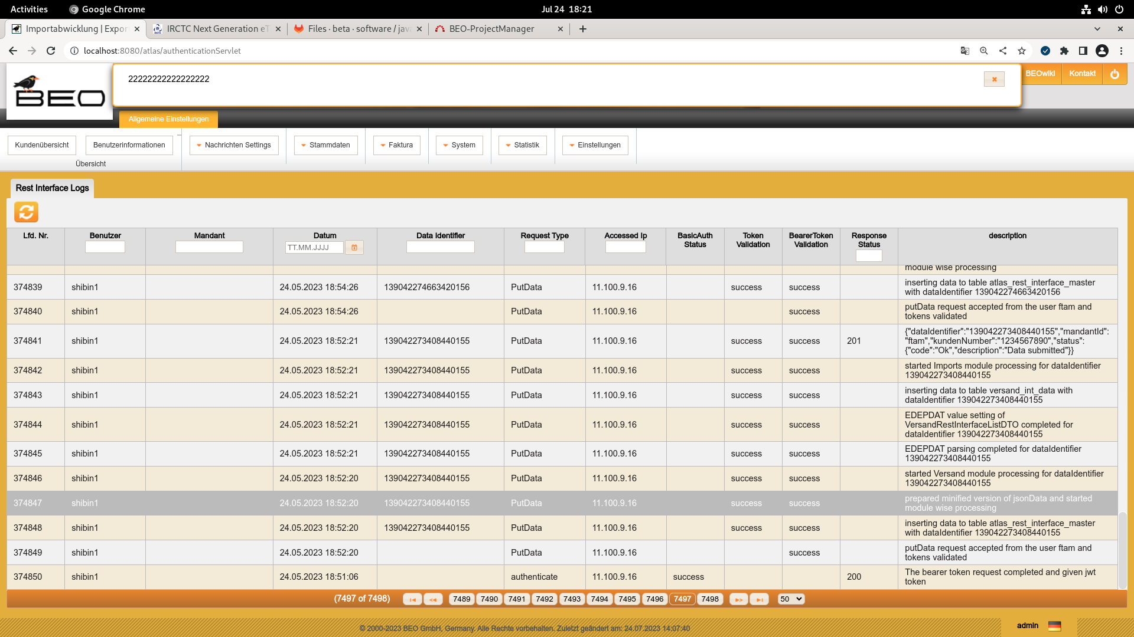
New Feature or Functionality Screens…

